OKR
卡号 | 标题 | 优先级 | 报案人 | 报案时间 | 故障类型 | 设备编号 | 问题描述 | uph | hc | 时间工损 | 停机时长 | 受损率 | 线号 | 设备名称 | 机型 | 工序 | 车间名称 | 责任人 | 初步原因 | 深入原因 | 产生原因 | 流出原因 | 原因负责人 | 原因填报时间 | 短期措施 | 长期措施 | 措施填报时间 | 措施负责人 | 措施人部门 | 省人 | 提效 | 效益 | 结论 | 审批人 | 审批时间 | 图片
6S20260824081556 | 地面铁皮脱焊 | 重要 | 余洪辉 | 2026/8/24 上午8:15:57 |  |  | 地面铁皮脱焊翘起，有安全风险 |  |  |  |  | 0% |  |  |  |  |  |  |  |  |  |  |  |  | 铁板翘起 | 补焊 | 2026/8/24 下午6:39:41 | 范明 |  |  |  |  |  |  |  | 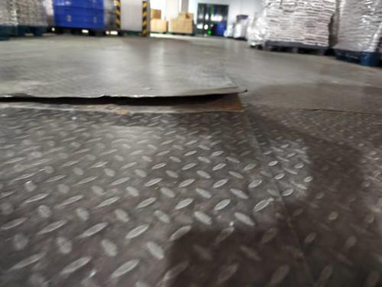 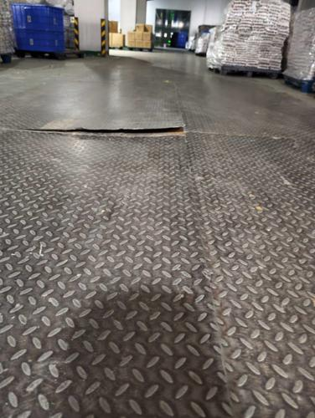
Wms20260826092642 | 一部未打码出产品送仓库 | 重要 | 柳繁成 | 2026/8/26 上午9:28:01 |  |  | 一部未打码出产品送仓库，1占用仓库入库场地及通道。2易造成物料丢失或找不到。，这样的情况不是第一次了，请一部执行未打码不送入库的要求。 |  |  |  |  | 0% |  |  |  |  |  |  | 未执行不打码不入库的原则 |  |  |  | 柳繁成 | 2026/8/26 上午9:33:20 | 维修打码机 | 实行有码再入库原则 | 2026/8/27 下午3:44:08 | 樊泽凯 |  |  |  |  | 关结 | 柳繁成 | 2026/8/27 下午5:09:30 | 